선물안내
2026년 추석 선물세트 안내 · 4개 품목 中 택 1

No | 품목 | 세트 구성 | 공급처
1 | 스팸참치 선물세트 | · 스팸 200g × 8개입 · 살코기참치 135g × 10개입 + 고추참치 90g × 4개입 | 이마트 울산점 | 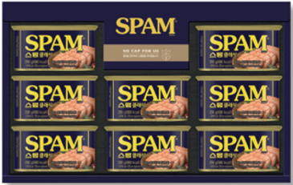 | 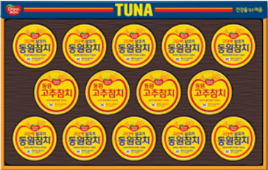
2 | 과일 선물세트 | · 메론 1.5kg(1입), 애플망고 400g(1입), 샤인머스캣 650g(1송이), 용과 480g(1입), 사과 300g(1입) · 배 600g(1입), 골드키위 240g(2입), 아보카도 600g(3입), 오렌지 750g(3입) | 이마트 울산점 | 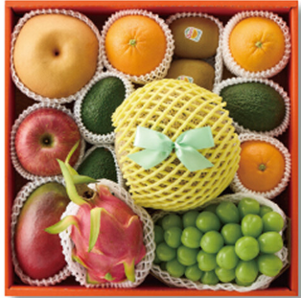
3 | 건강 선물세트 | · 이뮨플러스 7병 × 2입, 멀티비타민 데일리 60정 · 랏토픽 골드 2g × 50포 × 4입 | 이마트 울산점 | 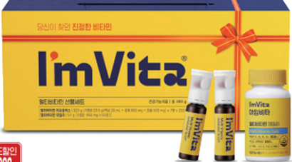 |  | 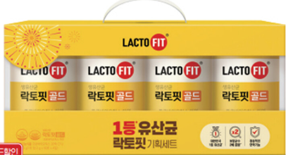
4 | 고등어 선물세트 | · 싱글프로즌 고등어 800g(5~6토막) × 2팩 · 싱글프로즌 대왕고등어 180g × 5팩 (노르웨이산) | 에스엘에스컴퍼니 | 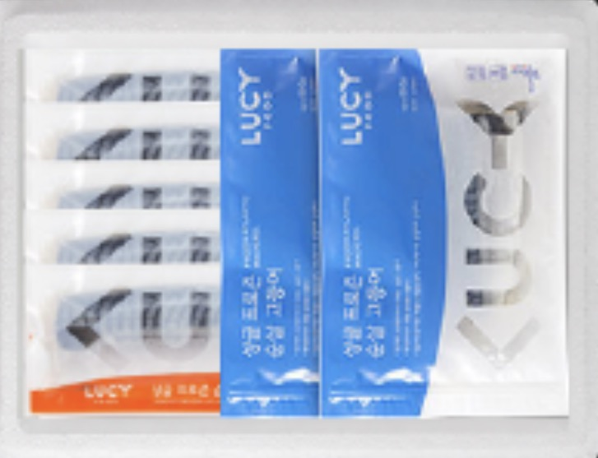

※ 재직 중인 직원 대상 (비상근 계약직 및 일용직 제외) · 직원 개인별 주소로 개별 발송 · 세트 구성은 공급처 사정에 따라 동급 품목으로 변경될 수 있습니다.

